1GD-FR-0020
 |  |  |  |  |  | PROCESO DE GESTIÓN DOCUMENTAL |  |  |  |  |  |  |  |  | POLICÍA NACIONAL
Código:1GD-FR-0020
Fecha: 04/07/2018 |  |  |  |  |  | DIAGNÓSTICO INTEGRAL PARA LOS ARCHIVOS DE LA POLICÍA NACIONAL
Versión: 0

CIUDAD: Monteria |  |  |  |  |  |  |  |  | FECHA ELABORACIÓN DEL DIAGNÓSTICO |  |  |  |  |  |  | 29 |  | 11 |  |  | 2022
RESPONSABLE DEL DILIGENCIAMIENTO:
A. IDENTIFICACIÓN
CÓDIGO Y NOMBRE DE LA UNIDAD: 3.8.6.7 POLICIA METROPOLITANA SAN JERONIMO DE MONTERIA
FECHA DE CREACIÓN DE LA UNIDAD: 02/05/2014 |  |  |  |  |  |  |  |  | ACTO ADMINISTRATIVO DE CREACIÓN DE LA UNIDAD:RESOLUCION Nº 01703 02/05/2014
DIRECCIÓN DE LA UNIDAD: CALLE 29 Nº 5 - 61, BARRIO CENTRO |  |  |  |  |  |  |  |  | ACTO ADMINISTRATIVO VIGENTE DE LA UNIDAD: RESOLUCIÓN 03156 DEL 19/06/2018
CORREO ELECTRÓNICO DE LA UNIDAD: memot.coman@policia.gov.co |  |  |  |  |  |  |  |  | TELÉFONO: 7812525 |  |  |  |  |  |  |  | IP: 38053
A.1 DIRECTOR, COMANDANTE O JEFE DE LA UNIDAD:
NOMBRE:
GRADO:
CARGO: |  | COMANDANTE POLICIA METROPOLITANA SAN JERONIMO DE MONTERIA
TIEMPO EN EL CARGO: |  |  | 5 Meses
A.2 ADMINISTRACIÓN DEL ARCHIVO
Jefe Grupo de Gestión Documental
NOMBRES Y APELLIDOS: |  |  |  |  |  |  |  |  | CAPACITACIÓN O CURSOS EN GESTIÓN DOCUMENTAL Y ARCHIVÍSTICA
GRADO: |  |  |  |  |  |  |  |  | 1 | CURSO ADMINISTRACION DOCUMENTAL EN EL ENTORNO LABORAL
CARGO: |  |  |  |  |  |  |  |  | 2 | CURSO ORGANIZACION DOCUMENTAL EN EL ENTORNO LABORAL
TIEMPO EN EL PROCESO DE GESTIÓN DOCUMENTAL |  |  |  |  |  |  |  |  | 3 | SEMINARIO ARCHIVOS, DERECHOS HUMANOS, MEMORIA HISTORICA Y TRANSPARENCIA
TIEMPO EN LA INSTITUCIÓN |  |  |  |  |  |  |  |  | 4 | CURSO METODOLOGIA PARA LA ELABORACION DE INVENTARIOS Y TRANSFERENCIAS DOCUMENTALES
CORREO INSTITUCIONAL: |  |  |  |  |  |  |  |  | 5
No. CELULAR: |  |  |  |  |  |  |  |  | 6
No IP DE LA OFICINA Y/O GRUPO |  |  |  |  |  |  |  |  | 7
CONDICIÓN MÉDICO LABORAL: |  |  |  |  |  |  |  |  | 8
Funciones del Jefe Grupo de Gestión Documental
1 | SUPERVISAR EL TRÁMITE EN LAS VENTANILLAS ÚNICAS DE LA DOCUMENTACIÓN OFICIAL A TRAVÉS DE MECANISMOS PARA QUE SE GARANTICE EL MANEJO EXPEDITO Y CONTROLADO DE LA CORRESPONDENCIA.
2 | VERIFICAR EL CUMPLIMIENTO A LOS LINEAMIENTOS DEL PROCESO DE GESTIÓN DOCUMENTAL, RESPECTO AL CONTROL DE REGISTROS PARA QUE SE EJECUTEN LAS DIRECTRICES Y REGULACIONES DE LOS ENTES COMPETENTES.
3 | SUPERVISAR LA EJECUCIÓN DEL PROCEDIMIENTO ARCHIVO CENTRAL CON EL FIN DE GARANTIZAR LA DISPONIBILIDAD E INTEGRIDAD DE LOS ACTIVOS DE INFORMACIÓN PARA LA CONSULTA.
4 | PROYECTAR LAS MODIFICACIONES O ACTUALIZACIONES DE LAS TABLAS DE RETENCIÓN DOCUMENTAL CUANDO SE REQUIERA, PARA EL TRÁMITE RESPECTIVO ANTE EL COMITÉ DE ARCHIVO DE LA UNIDAD.
5
6
7
Responsable Archivo Central
NOMBRES Y APELLIDOS: |  |  |  |  |  |  |  |  | CAPACITACIÓN O CURSOS EN GESTIÓN DOCUMENTAL Y ARCHIVÍSTICA
GRADO: |  |  |  |  |  |  |  |  | 1 | CURSO ORGANIZACIÓN DOCUMENTAL DE ARCHIVOS DE GESTION
CARGO: |  |  |  |  |  |  |  |  | 2 | CURSO ORGANIZACIÓN TECNICA DE ARCHIVOS
TIEMPO EN EL PROCESO DE GESTIÓN DOCUMENTAL |  |  |  |  |  |  |  |  | 3 | DIPLOMADO ADMINISTRACION DE DOCUMENTOS Y ARCHIVISTICA POR TICS-ISO30300
TIEMPO EN LA INSTITUCIÓN |  |  |  |  |  |  |  |  | 4 | CURSO METODOLOGIA PARA LA ELABORACION DE INVENTARIOS Y TRANSFERENCIAS DOCUMENTALES
CORREO INSTITUCIONAL: |  |  |  |  |  |  |  |  | 5 | CURSO CRITERIOS PARA LA IDENTIFICACION Y LA VALORACION DE LOS ARCHIVOS DE DERECHOS HUMANOS MEMORIA HISTORICA Y CONFLICTO ARMADO INTERNO
No. CELULAR: |  |  |  |  |  |  |  |  | 6 | CURSO ORGANIZACION DE ARCHIVOS DE GESTION
No IP DE LA OFICINA Y/O GRUPO |  |  |  |  |  |  |  |  | 7 | CURSO ELABORACION, APROBACION, EVALUACION Y CONVALIDACION DE TABLAS DE RETENCION DOCUMENTAL
CONDICIÓN MÉDICO LABORAL: |  |  |  |  |  |  |  |  | 8
Funciones del Responsable Archivo Central
1 | REVISAR LOS LOS PARAMETROS ESTABLECIDOS EN GESTION DOCUMENTAL CON EL FIN DE GARANTIZAR LOS NIVELES DE SEGURIDAD Y CONFIDENCIALIDADA DE LA INFORMACION
2 | LLEVAR EL CONTROL DE LA ENTRADA Y SALIDA DE LOS DOCUMENTOS QUE SE ENCUENTREN BAJO SU RESPONSABILIDAD SIGUIENDO LOS PROCEDIMIENTOS ESTABLECIDOS CON EL FIN DE PREVENIR LA PERDIDA DE INFORMACION
3 | REVISAR LOS CONSECTOS TECNICOS SOBRE GESTION DOCUEMNTAL EMITIDOS POR EL GRUPO CON EL FIN QUE CUMPLAN CON LAS DIRECTRICES DE LA INSTITUCION Y ESTATAL
4
5
6
7
TALENTO HUMANO
GRADO | APELLIDOS Y NOMBRES |  |  |  | CÉDULA | CARGO ACTUAL | No. De Celular | TIEMPO DE SERVICIO EN LA UNIDAD |  |  | TIEMPO EN EL PROCESO DE GESTIÓN DOCUMENTAL |  |  | NIVEL ACADÉMICO |  |  |  |  | CONDICIÓN MÉDICO LABORAL
 |  |  |  |  |  |  |  | Años | Meses | Días | Años | Meses | Días
IT |  |  |  |  |  | JEFE GESTION DOCUMENTAL |  | 4 | 0 | 12 | 1 | 2 | 11 | TECNICO PROFESIONAL EN SERVICIO DE POLICIA
SI |  |  |  |  |  | RESPONSABLE ARCHIVO |  | 6 | 5 | 3 | 1 | 0 | 13 | TECNICO PROFESIONAL EN SERVICIO DE POLICIA
SI |  |  |  |  |  | AUXILIAR DE ARCHIVO |  | 4 | 11 | 15 | 4 | 11 | 2 | TECNICO EN SERVICIO DE POLICIA
PT |  |  |  |  |  | AUXILIAR DE ARCHIVO |  | 8 | 5 | 2 | 0 | 2 | 11 | TECNICO EN SERVICIO DE POLICIA
PT |  |  |  |  |  | AUXILIAR DE ARCHIVO |  | 6 | 6 | 10 | 0 | 2 | 11 | TECNICO EN SERVICIO DE POLICIA
PT |  |  |  |  |  | AUXILIAR DE ARCHIVO |  | 7 | 8 | 12 | 1 | 4 | 15 | TECNICO EN SERVICIO DE POLICIA Y TECNOLOGO EN INVESTIGACION JUDICIAL
PT |  |  |  |  |  | AUXILIAR DE ARCHIVO |  | 7 | 8 | 12 | 4 | 8 | 9 | TECNICO EN SERVICIO DE POLICIA

A.3 NIVEL Y TIPO DE ARCHIVO
NIVEL DE LA UNIDAD |  |  |  |  | Asesor |  | Control |  | Operativo |  |  |  | Administrativo |  |  |  |  | Docente
 |  |  |  |  |  |  |  |  | X
JURISDICCIÓN |  |  |  |  | Dirección |  |  | Oficina Asesora |  |  | Región |  | Metropolitana |  | Departamento |  |  | Escuela de Policía |  |  |  | Centro de Instrucción
 |  |  |  |  |  |  |  |  |  |  |  |  | X
MISIÓN DE LA UNIDAD |  |  |  |  | EL FIN PRIMORDIAL DE LA POLICÍA NACIONAL ES EL MANTENIMIENTO DE LA CONVIVENCIA COMO CONDICIÓN NECESARIA PARA EL EJERCICIO DE LOS DERECHOS Y LIBERTADES PÚBLICAS Y PARA ASEGURAR QUE LOS HABITANTES DE COLOMBIA CONVIVAN EN PAZ FUNDAMENTADA EN EL CÓDIGO DE ÉTICA POLICIAL.
SISTEMA DE ARCHIVO |  |  |  |  | Centralizado |  |  |  |  |  |  | Descentralizado
 |  |  |  |  | X
CLASES DE ARCHIVOS |  |  |  |  | Archivo de Gestión |  | Archivo de Central |  | Archivo Intermedio |  |  | Archivo Histórico |  |  | Número de Depósitos
 |  |  |  |  |  |  | X
NUMERO DE DEPENDENCIAS |  |  |  |  | Operativas |  |  |  |  |  |  |  | Administrativas
 |  |  |  |  | 40 |  |  |  |  |  |  |  | 16
SERVICIOS QUE PRESTA |  |  |  |  | EL GRUPO DE GESTIÓN DOCUMENTAL - ARCHIVO CENTRAL PRESTA LOS SIGUIENTES SERVICIOS
 |  |  |  |  | 1 | Asesorías y Acompañamientos |  |  |  |  | Periodicidad |  | Semestral | Cantidad |  | 2 | Origen |  | Interno
 |  |  |  |  | 2 | Respuesta Derechos de Petición |  |  |  |  |  |  | Mensual |  |  | 2 |  |  | Interno y Externo
 |  |  |  |  | 3 | Prestamos y Consultas de Documentos |  |  |  |  |  |  | Mensual |  |  | 2 |  |  | Interno y Externo
 |  |  |  |  | 4 | Transferencias Documentales |  |  |  |  |  |  | Mensual |  |  | 5 |  |  | Interno
 |  |  |  |  | 5 | Requerimientos / Solicitudes |  |  |  |  |  |  | Mensual |  |  | 3 |  |  | Interno y Externo
 |  |  |  |  | 6
 |  |  |  |  | 7
 |  |  |  |  | PROCESOS TÉCNICOS DE REPROGRAFÍA DESARROLLADOS
...
 |  |  |  |  |  | Archivo Central |  |  | Mantenimiento preventivo y correctivo de los aires acondicionados del archivo central |  |  | Comunicaciones Oficiales Electrónicas Nro. GS-2022-017243-MEMOT - GS-2022-048364-MEMOT |  |  | N/A |  |  |  |  | N/A
 |  |  |  |  |  | Archivo Central |  |  | actividades de saneamiento ambiental, desinfección, desratización y desinsectación realizadas al Archivo Central de la MEMOT |  |  | Comunicación Oficial Electronica Nro. GS-2022-039920-MEMOT |  |  | Semestral |  |  |  |  | N/A
 |  |  |  |  |  | Archivo Central |  |  | Hace realiza el registro de la temperatura y humedad |  |  | Diligensamiento diario de la planilla de control ambiental |  |  | Diario |  |  |  |  | N/A
 |  |  |  |  |  | Archivo Central |  |  | Actividades de almacenamiento y realmacenamiento realizadas en el archivo central de la MEMOT |  |  | Comunicación Oficial Electronica Nro. GS-2022-052869-MEMOT |  |  | Anual |  |  |  |  | N/A
 |  |  |  |  |  | Archivo Central |  |  |  |  |  |  |  |  | N/A |  |  |  |  | N/A
...
 |  |  |  |  |  | Archivo Central |  |  | Mantenimiento preventivo y correctivo de los aires acondicionados del archivo central |  |  | Comunicaciones Oficiales Electrónicas Nro. GS-2022-017243-MEMOT - GS-2022-048364-MEMOT |  |  | N/A |  |  |  |  | N/A
 |  |  |  |  |  | Clase de Archivo |  |  | Actividad |  |  | Evidencia |  |  | periodicidad |  |  |  |  | Observaciones
 |  |  |  |  |  | Archivo Central |  |  | No Aplica |  |  | No Aplica |  |  | No Aplica |  |  |  |  | No Aplica
...
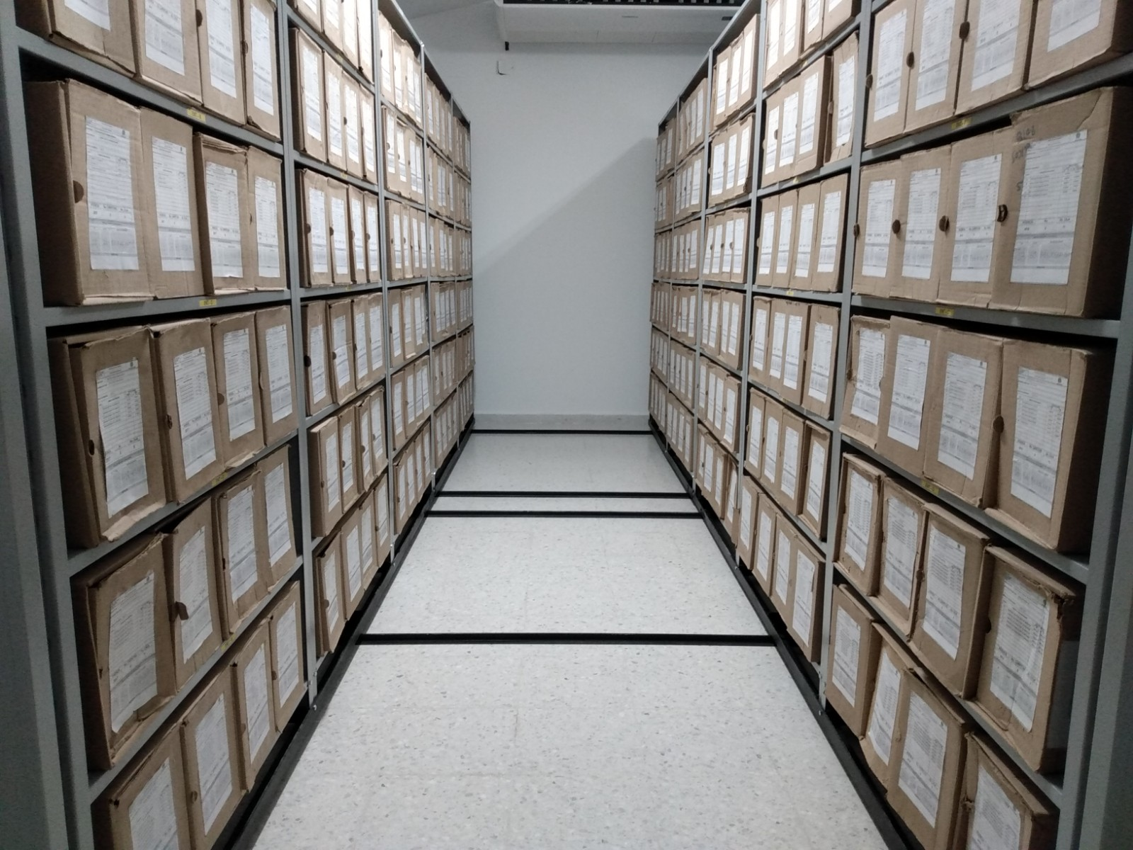
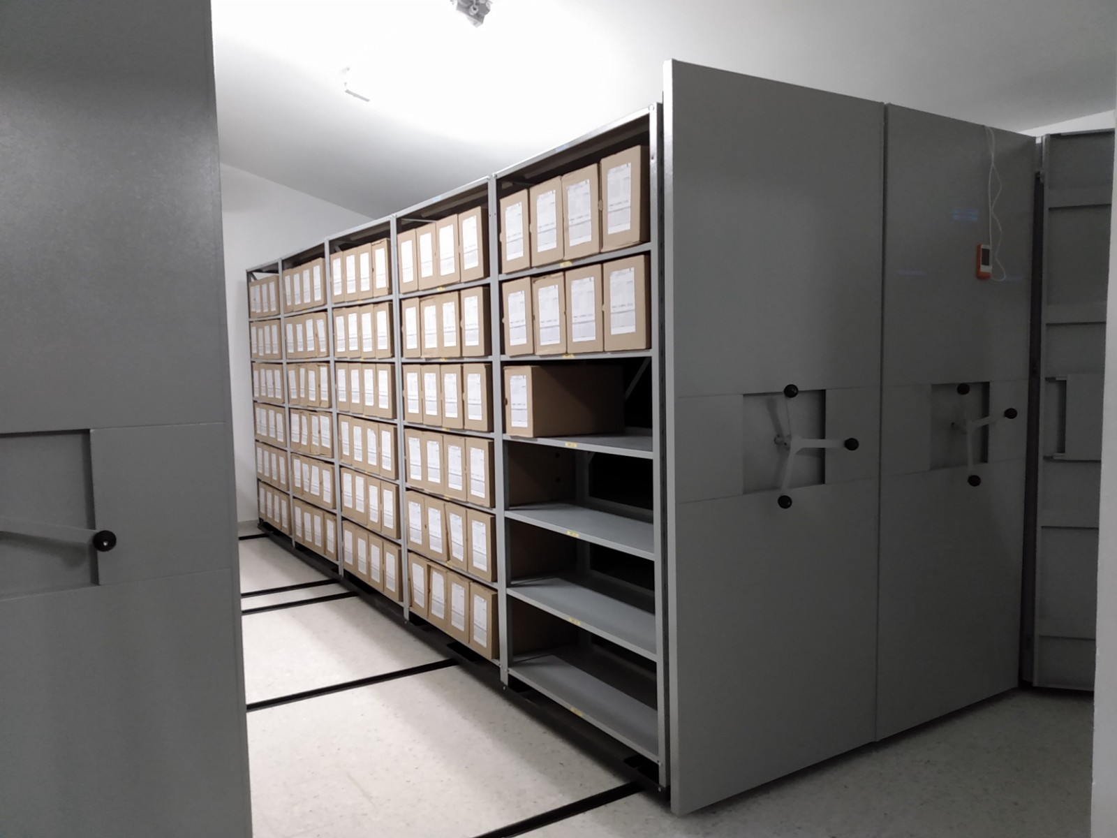
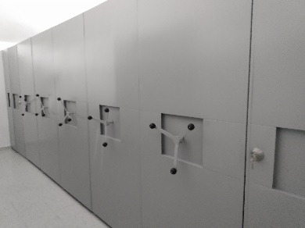

 |  |  | 25 | 11 | 2022 |  | Fecha de Elaboración |  | 25 | 11 | 2022 |  |  |  | VISTO BUENO JEFE DE LA UNIDAD
 |  |  |  |  |  |  | Jefe Grupo de Gestión Documental |  |  |  |  |  |  |  | Comandante de Unidad
 |  |  | Grado Nombres y Apellidos |  |  |  |  |  | Grado Nombres y Apellidos |  |  |  |  |  |  | Grado Nombres y Apellidos

 |  |  |  |  |  |  | Firma |  |  |  |  |  |  |  |  | Firma

